Sheet1
Elettrodo di tungsteno fuori almeno 4mm dalla torcia, pena surriscaldamento

Diametro ugello Gas - Lunghezza punta
1mm | cup 4mm | cup n.4 | 2mm
1.6mm | cup 6.4mm | cup n.4 | 3mm
2mm | cup 8mm | cup n.5 | 4mm
2.4mm | cup 9,6mm | cup n.6 | 5mm
3.2mm | cup 13mm | cup n.8 | 7mm

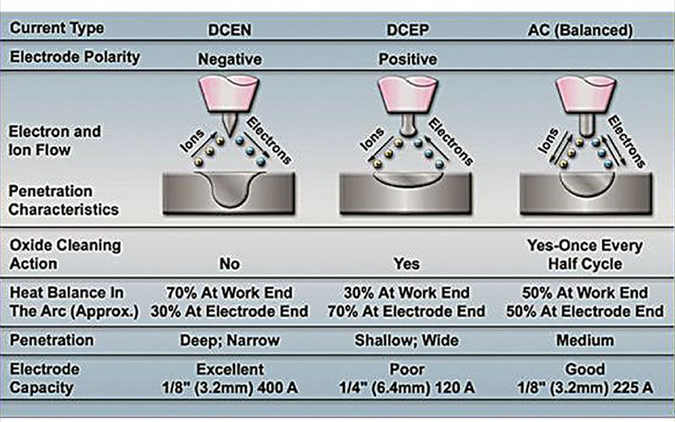
CORRENTI CONSIGLIATE
DIAMETRO | DCEN | DCEP | AC
ø 1mm | 10-75A | SCONSIGLIATO | 15-60A
ø 1.6mm | 40-150A | Oct-20 | 50-90A
ø 2mm
ø 2.4mm | 120-250A | 15-30A | 80-140A
ø 3.2mm | 160-330A | 20-35A | 140-230A
DCEN (CCPD)= Polarità diretta (elettrodo -) |  | DCEP (CCPI) = Polarità inversa (elettrodo +)

Metalli - tipo di corrente
METALLO | DCEN | DCEP | AC
AL < 2,5mm | OK | OK | BEST
AL > 2,5mm | OK | NO | BEST
Magnesio | NO | OK | BEST
Acciai Bassolegati | BEST | NO | NO
Acciai INOX | BEST | NO | NO
Rame | BEST | NO | NO
Bronzo | BEST | NO | OK
Bronzi dall'alluminio | OK | NO | BEST
Bronzi al silicio | BEST | NO | NO
Nichel e leghe | BEST | NO | OK
Titano e leghe | BEST | NO | OK

Tipo di elettrodo
WP | Tungsteno | VERDE | Alluminio
WT20 | Torio 2% | ROSSO | Acciaio C, INOX
WC20 | Ossido di cerio 2% | GRIGIO | Acciaio C, INOX
WL2 | Lantanio 2% | ORO | AL, Acciaio C, INOX
WL1 | Lantanio 1% | ORO | AL, Acciaio C, INOX
WZ | Zirconio | BIANCO | AL
WS2 | Terre rare | TURCHESE (best one) | AL, Acciaio C, INOX

BACCHETTE
Normativa di riferimento: UNI EN 12062
AWS A 5.18 ER70S-3 | EN 1668 | Acciaio al carbonio | Fe360,Fe410,Fe510,X42-X52-X60,17 Mn 4, St34 -St42-St45
AWS A 5.18 ER80S-G | EN 1668 | Acciaio al carbonio | Acciai al Mo e al Cr Mo
AWS A 5.28 | EN 12534 | Acciai alta resistenza
AWS A 5.9 | EN 12072 | Acciaio INOX
AWS A 5.10 ER4043 | EN ISO 18273 | Alluminio Al-Si5 | Anticorodal 60xx
AWS A 5.10 ER5356 | EN ISO 18273 | Alluminio Al-Mg5 | Peraluman 50xx
AWS A 5.10 ER1100 | EN ISO 18273 | Alluminio Al99,0Cu
AWS A 5.19 |  | Magnesio
AWS A 5.16 | EN 24034 | Titanio
AWS A 5.15 | EN ISO 1071 | Ghisa
AWS A 5.7 | EN 14640 | Rame e leghe di rame
AWS A 5.14 | EN ISO 18274 | Nichel e leghe

